상품제안서
초극세사 와플 40*80 스포츠타올 | 상품코드: S09688

 |  |  |  |  |  |  | 02-713-8555 | www.synergygift.co.kr
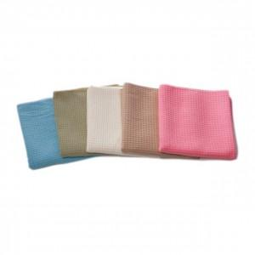

【상세/제작정보】 | .

【인쇄/포장옵션】 | 풀칼라 / 별도 문의

【공급단가】 | 수량 | 150~ | 500~ | 1,000~ | 2,000~ | 3,000~
*VAT별도 | 단가 | 2,840원 | 2,730원 | 2,630원 | 2,520원 | 2,460원

【상품 URL】 | https://www.synergygift.co.kr:443/src/goods_detail.php?gdno=8639

